Roues
 |  |  | S = Équipement de série A = Livrable -- (dashes) = Non livrable D = Carré noir – Compris dans le groupe d'équipements ■ = Inclus dans le groupe d'équipement □ = Inclus dans le groupe d'équipement mais évolutif * = Indique disponibilité de ce type sur plusieurs modèles.
Code ÉFC | Code ÉFC. de réf. seulement | Roues | Description | WT Distance standard 4WT | WT Autonomie prolongée 5WT | WT Autonomie maximale 8WT | LT Distance standard 2LT | LT Autonomie prolongée 3LT | LT Autonomie maximale 4LT | Trail Boss Autonomie prolongée 2TR | Trail Boss Autonomie maximale 3TR
 | RT5 | 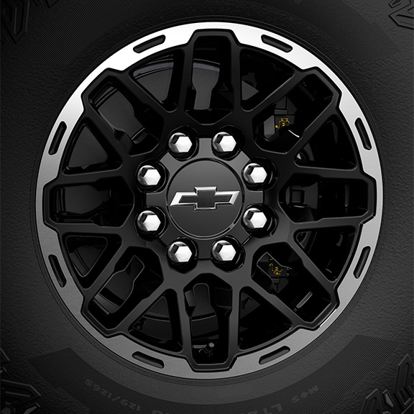 | NEW! Roues, 18 po x 8,5po (45,7 cm x 21,6 cm) | -- | -- | -- | -- | -- | -- | S | S
 | Q7L | 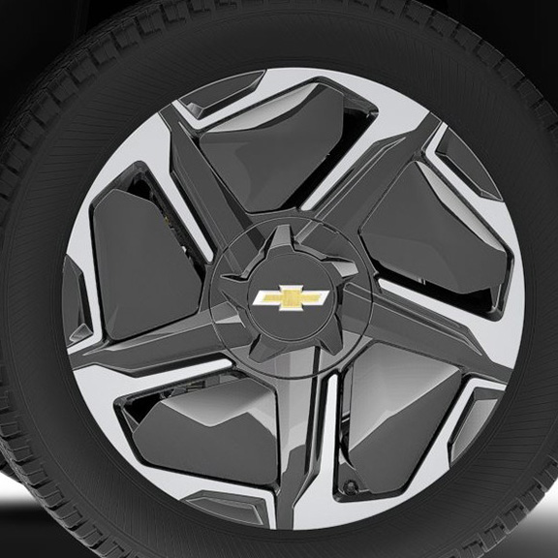 | Roues, 22 po x 9 po (55,9 cm x 22,9 cm), roues en aluminium au fini usiné avec empiècements aérodynamiques | -- | -- | -- | -- | -- | S | -- | --
 | RT3 | 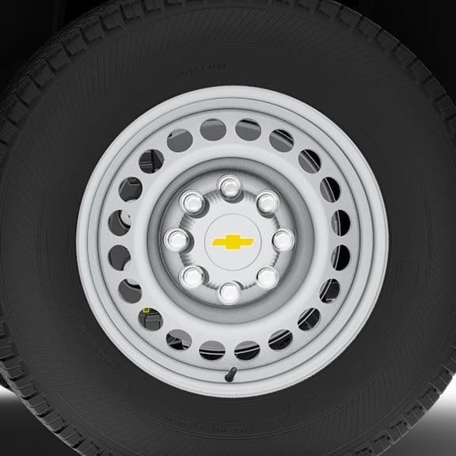 | Rouesde 18 po x 8,0 po (45,7 cm x 20,3 cm), en acier | S | -- | -- | -- | -- | -- | -- | --
 | SES | 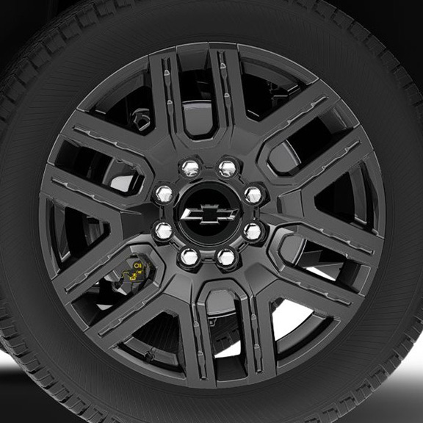 | OPL, roues de 22 po (55,9 cm) en aluminium peint en noir, (installé par le concessionnaire) 1. Compris et offert en option uniquement avec l'OPL groupe d'options foncées plus (PDK). Comprend les roues de transport (PJ6). | -- | -- | -- | A1 | A1 | A1 | -- | --
SEU |  | 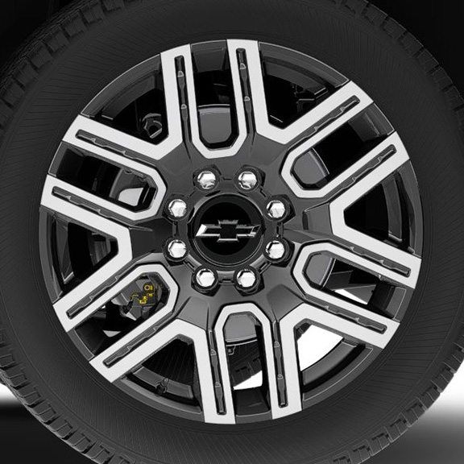 | OPL roues de 22 po (55,9 cm) en noir lustré avec fini usiné, (installé par le concessionnaire) 1. Comprend les roues de transport (PJ6). 2. Non offert en option avec les OPL, groupe bronze (PDT) ou groupe d'options foncées plus (PDK). Comprend les roues de transport (PJ6). | A1 | A1 | A1 | A2 | A2 | A2 | -- | --
 | SF1 | 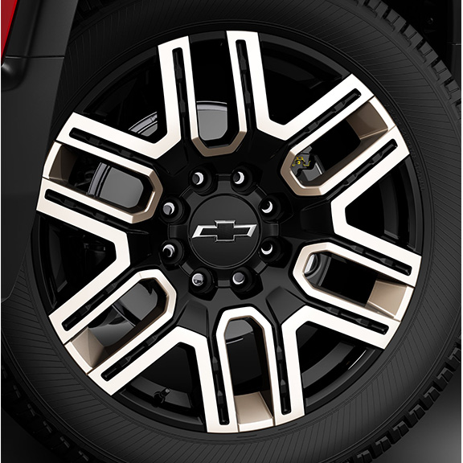 | OPL, roues de 22 po (55,9 cm) bronze, (installé par le concessionnaire) 1. Compris et offert en option uniquement avec l'OPL groupe bronze (PDT). Comprend les roues de transport (PJ6). | -- | -- | -- | A1 | A1 | A1 | -- | --

